Hoja2 (financiera)
PROYECCIÓN PRESUPUESTO
Placa | TOPE COMBUSTIBLE MENSUAL 2023 | PLAZO | Proyección | Tipo combustible | Vr unitario Febrero 2023 | Valor proyectado en meses | DETERMINACIÓN PRECIO DEL GALÓN DE ACUERDO CON EL AMP
OBG442 | 60 | 8.50 | 510 | A.C.P.M. | 9,228.53 | $ 4,706,549
OBG527 | 70 | 8.50 | 595 | CORRIENTE | 10,697.41 | $ 6,364,957 | PRECIO CATEGORÍA A - GASOLINA
OBH309 | 50 | 8.50 | 425 | CORRIENTE | 10,697.41 | $ 4,546,398 | Precio galón MinMinas (Febrero 2023) | $ 10,773
OBH314 | 90 | 8.50 | 765 | CORRIENTE | 10,697.41 | $ 8,183,516 | Descuento ofrecido Margen Mayorista | $ 460.70
OBI720 | 90 | 8.50 | 765 | A.C.P.M. | 9,228.53 | $ 7,059,823 | Valor Con Estampillas | $ 10,697.41
OBI768 | 50 | 8.50 | 425 | CORRIENTE | 10,697.41 | $ 4,546,398
OBI770 | 80 | 8.50 | 680 | A.C.P.M. | 9,228.53 | $ 6,275,398 | PRECIO CATEGORÍA A - DIESEL
OBI771 | 83 | 8.50 | 706 | A.C.P.M. | 9,228.53 | $ 6,510,726 | Precio galón MinMinas (Febrero 2023) | $ 9,357
OBI772 | 80 | 8.50 | 680 | A.C.P.M. | 9,228.53 | $ 6,275,398 | Descuento ofrecido Margen Mayorista | $ 460.70
OKZ914 | 60 | 8.50 | 510 | CORRIENTE | 10,697.41 | $ 5,455,677 | Valor Con Estampillas | $ 9,228.53
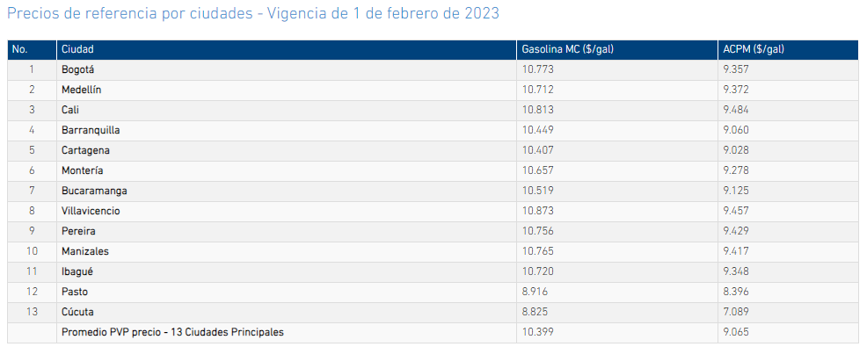
OKZ959 | 90 | 8.50 | 765 | CORRIENTE | 10,697.41 | $ 8,183,516
OLM971 | 75 | 8.50 | 638 | A.C.P.M. | 9,228.53 | $ 5,883,186
OLM972 | 90 | 8.50 | 765 | A.C.P.M. | 9,228.53 | $ 7,059,823
OLO562 | 57 | 8.50 | 485 | CORRIENTE | 10,697.41 | $ 5,182,894
OLO563 | 57 | 8.50 | 485 | CORRIENTE | 10,697.41 | $ 5,182,894
TOTAL | 1082 | Total proyectado | 9197 |  |  | $ 91,417,153
 |  | Valor presupuesto contratación 2023 | $ 94,474,000
 |  | Colchon presupuestal | $ 3,056,847

Teniendo en cuenta que el precio de la gasolina es bastante dinámico y que los vehículos que prestan el servicio para la entidad pueden tener modificaciones en el margen de consumo, de conformidad con las necesidades que se deban atender, se ha proyectado un "colchón presupuestal" de $ 3.056.847 por medio del cual se puedan atender estas variaciones en la proyección inicial del servicio.

 |  |  |  |  |  |  | https://www.creg.gov.co/sectores-que-regulamos/combustibles-liquidos/estructura-tarifaria-0/precios-de-los-combustibles

